MPH 2 tingkat
MATRIKS PEMBAGIAN PERAN DAN HASIL

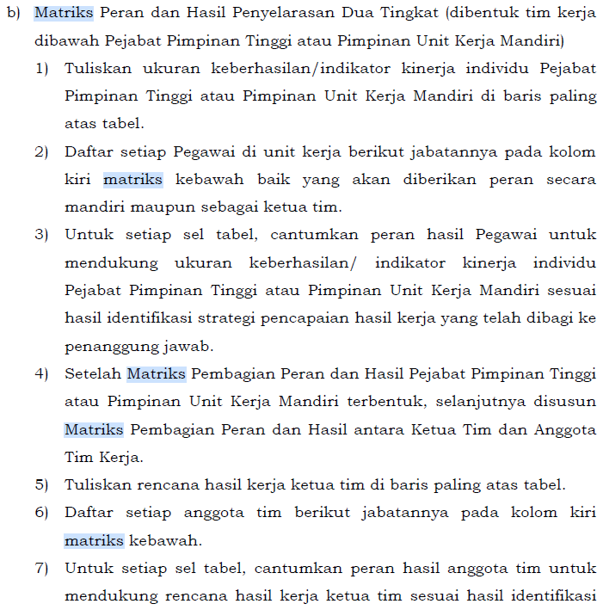
PEGAWAI | JABATAN | OUTCOME ANTARA/OUTPUT/LAYANAN
NAMA PEJABAT PIMPINAN TINGGI ATAU PIMPINAN UNIT KERJA MANDIRI | NAMA JABATAN | INDIKATOR KINERJA 1 | INDIKATOR KINERJA 2 | INDIKATOR KINERJA 3
NAMA KETUA TIM | NAMA JABATAN | PERAN HASIL (RENCANA KINERJA) 1 | TIDAK ADA PERAN | PERAN HASIL (RENCANA KINERJA) 2
NAMA ANGGOTA TIM | NAMA JABATAN | PERAN HASIL (RENCANA KINERJA) 1 | PERAN HASIL (RENCANA KINERJA) 2 | PERAN HASIL (RENCANA KINERJA) 3
NAMA ANGGOTA TIM | NAMA JABATAN | PERAN HASIL (RENCANA KINERJA) 1 | PERAN HASIL (RENCANA KINERJA) 2 | PERAN HASIL (RENCANA KINERJA) 3

SKP
SASARAN KINERJA PEGAWAI
PENDEKATAN HASIL KERJA KUANTITATIF
BAGI PEJABAT ADMINISTRATIF/ JABATAN FUNGSIONAL

(NAMA INSTANSI) |  |  | PERIODE PENILAIAN:
 |  |  | …... JANUARI SD ….... DESEMBER TAHUN 20XX
NO |  | PEGAWAI YANG DINILAI | NO | PEJABAT PENILAI KINERJA
1 | NAMA | NAMA PEGAWAI YANG DINILAI | 1 | NAMA |  | NAMA PEJABAT PENILAI KINERJA
2 | NIP | NIP PEGAWAI YANG DINILAI | 2 | NIP |  | NIP PEJABAT PENILAI KINERJA
3 | PANGKAT/GOL. RUANG | PANGKAT/GOL. RUANG PEGAWAI YANG DINILAI | 3 | PANGKAT/GOL. RUANG |  | PANGKAT/GOL. RUANG PEJABAT PENILAI KINERJA
4 | JABATAN | JABATAN PEGAWAI YANG DINILAI | 4 | JABATAN |  | JABATAN PEJABAT PENILAI KINERJA
5 | UNIT KERJA | UNIT KERJA PEGAWAI YANG DINILAI | 5 | UNIT KERJA |  | UNIT KERJA PEJABAT PENILAI KINERJA
HASIL KERJA
NO. | RENCANA HASIL KERJA ATASAN YANG DIINTERVENSI | RENCANA HASIL KERJA |  | ASPEK | INDIKATOR KINERJA INDIVIDU |  | TARGET
(1) | (2) | (3) |  | (4) | (5) |  | (6)
A. UTAMA
1 | Rencana Hasil Kerja Pimpinan yang diintervensi | Rencana Hasil Kerja Utama 1 (Hasil yang diharapkan dengan prioritas tinggi (Perjanjian Kinerja, Rencana Strategis, Rencana Kerja Tahunan, Direktif, dan/atau Rencana Aksi) disertai dengan Jabatan Pimpinan yang memberikan penugasan) |  | Kuantitas/ Kualitas/ Waktu/ Biaya | IKI. 1.1 |  | Target 1.1
 |  |  |  | Kuantitas/ Kualitas/ Waktu/ Biaya | IKI. 1.2 |  | Target 1.2
Hasil Kerja Utama adalah hasil kerja yang mencerminkan tingkat prioritas tinggi.
Pada JPT, Pimpinan Unit Kerja Mandiri memuat :
Sasaran, indikator dan target pada PK;
Rencana strategis;
Rencana kerja tahunan.
Hasil Kerja Tambahan adalah hasil kerja yang mencerminkan tingkat prioritas rendah
Pejabat Penilai Kinerja menetapkan tingkat prioritas untuk rencana hasil kerja dalam kategori tinggi (hasil kerja utama) atau rendah (hasil kerja tambahan).
Contoh direktif sbg Hasil kerja utama: Penugasan sebagai Pelaksana harian (Plh.), Pelaksana Tugas (Plt.), atau pejabat fungsional mendapat penugasan untuk menduduki jabatan struktural
 |  |  |  | Kuantitas/ Kualitas/ Waktu/ Biaya | IKI. 1.3 |  | Target 1.3
 |  |  |  | Kuantitas/ Kualitas/ Waktu/ Biaya | IKI. 1.4 |  | Target 1.4
2 | Rencana Hasil Kerja Pimpinan yang diintervensi | Rencana Hasil Kerja Utama 2 (Hasil yang diharapkan dengan prioritas tinggi (Perjanjian Kinerja, Rencana Strategis, Rencana Kerja Tahunan, Direktif, dan/atau Rencana Aksi) disertai dengan Jabatan Pimpinan yang memberikan penugasan) |  | Kuantitas/ Kualitas/ Waktu/ Biaya | IKI. 2.1 |  | Target 2.1
 |  |  |  | Kuantitas/ Kualitas/ Waktu/ Biaya | IKI. 2.2 |  | Target 2.2
 |  |  |  | Kuantitas/ Kualitas/ Waktu/ Biaya | IKI. 2.3 |  | Target 2.3
 |  |  |  | Kuantitas/ Kualitas/ Waktu/ Biaya | IKI. 2.4 |  | Target 2.4
3 | Rencana Hasil Kerja Pimpinan yang diintervensi | Rencana Hasil Kerja Utama 3 (Hasil yang diharapkan dengan prioritas tinggi (Perjanjian Kinerja, Rencana Strategis, Rencana Kerja Tahunan, Direktif, dan/atau Rencana Aksi) disertai dengan Jabatan Pimpinan yang memberikan penugasan) |  | Kuantitas/ Kualitas/ Waktu/ Biaya | IKI. 3.1 |  | Target 3.1
 |  |  |  | Kuantitas/ Kualitas/ Waktu/ Biaya | IKI. 3.2 |  | Target 3.2
 |  |  |  | Kuantitas/ Kualitas/ Waktu/ Biaya | IKI. 3.3 |  | Target 3.3
 |  |  |  | Kuantitas/ Kualitas/ Waktu/ Biaya | IKI. 3.4 |  | Target 3.4
B. TAMBAHAN
4 | Rencana Hasil Kerja Pimpinan yang diintervensi | Rencana Hasil Kerja Tambahan 4 (Hasil yang diharapkan dengan prioritas tinggi (Perjanjian Kinerja, Rencana Strategis, Rencana Kerja Tahunan, Direktif, dan/atau Rencana Aksi) disertai dengan Jabatan Pimpinan yang memberikan penugasan) |  | Kuantitas/ Kualitas/ Waktu/ Biaya | IKI. 4.1 |  | Target 4.1
 |  |  |  | Kuantitas/ Kualitas/ Waktu/ Biaya | IKI. 4.2 |  | Target 4.2
 |  |  |  | Kuantitas/ Kualitas/ Waktu/ Biaya | IKI. 4.3 |  | Target 4.3
 |  |  |  | Kuantitas/ Kualitas/ Waktu/ Biaya | IKI. 4.4 |  | Target 4.4
5 | Rencana Hasil Kerja Pimpinan yang diintervensi | Rencana Hasil Kerja Tambahan 5 (Hasil yang diharapkan dengan prioritas tinggi (Perjanjian Kinerja, Rencana Strategis, Rencana Kerja Tahunan, Direktif, dan/atau Rencana Aksi) disertai dengan Jabatan Pimpinan yang memberikan penugasan) |  | Kuantitas/ Kualitas/ Waktu/ Biaya | IKI. 5.1 |  | Target 5.1
 |  |  |  | Kuantitas/ Kualitas/ Waktu/ Biaya | IKI. 5.2 |  | Target 5.2
 |  |  |  | Kuantitas/ Kualitas/ Waktu/ Biaya | IKI. 5.3 |  | Target 5.3
 |  |  |  | Kuantitas/ Kualitas/ Waktu/ Biaya | IKI. 5.4 |  | Target 5.4
PERILAKU KERJA
1 | Berorientasi pelayanan
 | - Memahami dan memenuhi kebutuhan masyarakat |  | Ekspektasi Khusus Pimpinan:
 | - Ramah, cekatan, solutif, dan dapat diandalkan
 | - Melakukan perbaikan tiada henti
2 | Akuntabel
 | - Melaksanakan tugas dengan jujur, bertanggungjawab, cermat, disiplin dan berintegritas tinggi |  | Ekspektasi Khusus Pimpinan:
 | - Menggunakan kekayaan dan barang milik negara secara bertanggungjawab, efektif, dan efisien
 | - Tidak menyalahgunakan kewenangan jabatan
3 | Kompeten
 | - Meningkatkan kompetensi diri untuk menjawab tantangan yang selalu berubah |  | Ekspektasi Khusus Pimpinan:
 | - Membantu orang lain belajar
 | - Melaksanakan tugas dengan kualitas terbaik
4 | Harmonis
 | - Menghargai setiap orang apapun latar belakangnya |  | Ekspektasi Khusus Pimpinan:
 | - Suka menolong orang lain
 | - Membangun lingkungan kerja yang kondusif
5 | Loyal
 | - Memegang teguh ideologi Pancasila, Undang-Undang Dasar Negara Republik Indonesia Tahun 1945, setia kepada Negara Kesatuan Republik Indonesia serta pemerintahan yang sah |  | Ekspektasi Khusus Pimpinan:
 | - Menjaga nama baik sesama ASN, Pimpinan, Instansi, dan Negara
 | - Menjaga rahasia jabatan dan negara
6 | Adaptif
 | - Cepat menyesuaikan diri menghadapi perubahan |  | Ekspektasi Khusus Pimpinan:
 | - Terus berinovasi dan mengembangkan kreativitas
 | - Bertindak proaktif
7 | Kolaboratif
 | - Memberi kesempatan kepada berbagai pihak untuk berkontribusi |  | Ekspektasi Khusus Pimpinan:
 | - Terbuka dalam bekerja sama untuk menghasilkan nilai tambah
 | - Menggerakkan pemanfaatan berbagai sumberdaya untuk tujuan bersama

 |  |  |  |  | (tempat, tanggal, bulan, tahun)
Pegawai Yang Dinilai |  |  |  |  | Pejabat Penilai Kinerja

(NAMA PEGAWAI YANG DINILAI) |  |  |  |  | (NAMA PEJABAT PENILAI KINERJA)
(NIP. NIP PEGAWAI YANG DINILAI) |  |  |  |  | (NIP. NIP PEJABAT PENILAI KINERJA)

Lampiran SKP
LAMPIRAN SASARAN KINERJA PEGAWAI

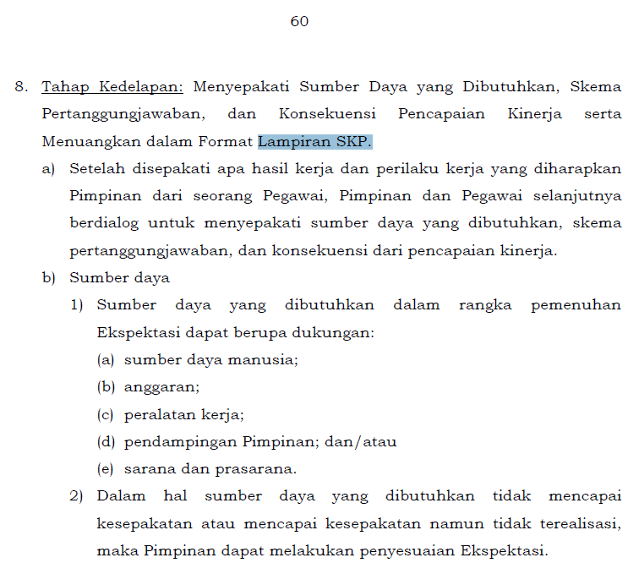
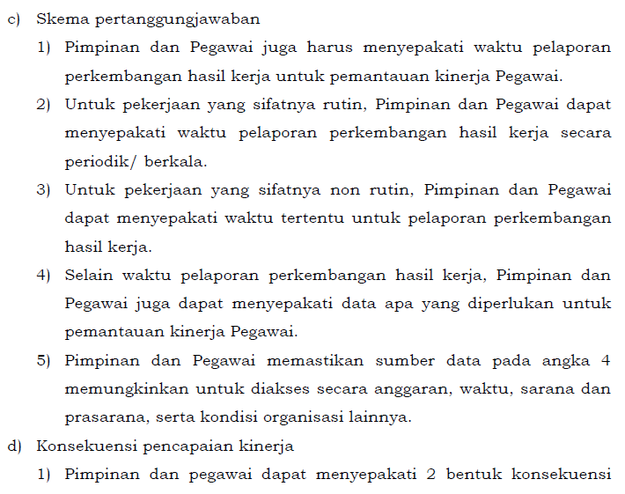
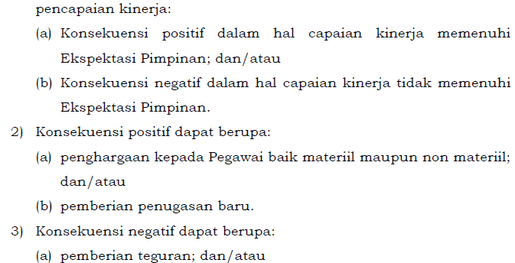
(NAMA INSTANSI) |  | PERIODE PENILAIAN:
 |  | …... JANUARI SD ….... DESEMBER TAHUN 20XX
DUKUNGAN SUMBER DAYA
1 | (dalam rangka memenuhi ekspektasi Pimpinan, maka Pegawai membutuhkan ….)
2 | (dalam rangka memenuhi ekspektasi Pimpinan, maka Pegawai membutuhkan ….)
SKEMA PERTANGGUNGJAWABAN
1 | (hasil kerja dilaporkan setiap hari/ mingguan/ bulanan/… berikut data yang dilaporkan adalah ….)
2 | (hasil kerja dilaporkan setiap hari/ mingguan/ bulanan/… berikut data yang dilaporkan adalah ….)
KONSEKUENSI
1 | (apabila memenuhi ekspektasi Pimpinan maka….)
2 | (apabila tidak memenuhi ekspektasi Pimpinan maka….)

 |  | (tempat, tanggal, bulan, tahun)
 | Pegawai yang Dinilai | Pejabat Penilai Kinerja

 | (NAMA PEGAWAI YANG DINILAI) | (NAMA PEJABAT PENILAI KINERJA)
 | (NIP. NIP PEGAWAI YANG DINILAI) | (NIP. NIP PEJABAT PENILAI KINERJA)

Evaluasi Kinerja Kuanti
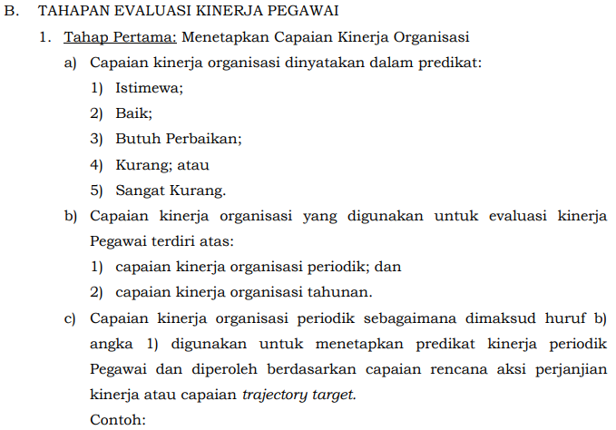
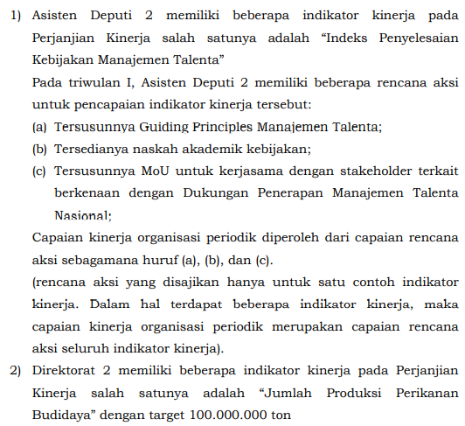
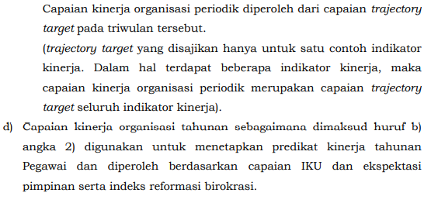
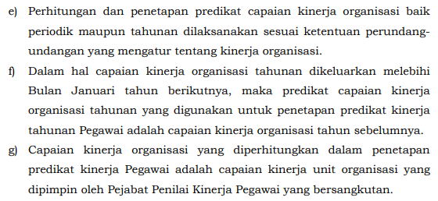
EVALUASI KINERJA PEGAWAI
PENDEKATAN HASIL KERJA KUANTITATIF
BAGI PEJABAT ADMINISTRATIF/ JABATAN FUNGSIONAL

PERIODE: TRIWULAN I/II/III/IV-AKHIR*
(NAMA INSTANSI) |  |  |  |  |  | PERIODE PENILAIAN:
 |  |  |  |  |  | …... JANUARI SD ….... DESEMBER TAHUN 20XX
Penetapan Capaian Kinerja Organisasi Periodik dan Tahunan dilaksanakan sesuai dng ketentuan peraturan perundang-undangan yg mengatur mengenai Kinerja Organisasi
NO. | PEGAWAI YANG DINILAI |  |  |  |  | NO. | PEJABAT PENILAI KINERJA
1 | NAMA |  | NAMA PEGAWAI YANG DINILAI |  |  | 1 | NAMA |  | NAMA PEJABAT PENILAI KINERJA
2 | NIP |  | NIP PEGAWAI YANG DINILAI |  |  | 2 | NIP |  | NIP PEJABAT PENILAI KINERJA
3 | PANGKAT/GOL. RUANG |  | PANGKAT/GOL. RUANG PEGAWAI YANG DINILAI |  |  | 3 | PANGKAT/GOL. RUANG |  | PANGKAT/GOL. RUANG PEJABAT PENILAI KINERJA
4 | JABATAN |  | JABATAN PEGAWAI YANG DINILAI |  |  | 4 | JABATAN |  | JABATAN PEJABAT PENILAI KINERJA
5 | UNIT KERJA |  | UNIT KERJA PEGAWAI YANG DINILAI |  |  | 5 | INSTANSI |  | UNIT KERJA PEJABAT PENILAI KINERJA
CAPAIAN KINERJA ORGANISASI*
ISTIMEWA
POLA DISTRIBUSI:
 | KURVA DISTRIBUSI PREDIKAT KINERJA PEGAWAI DENGAN CAPAIAN KINERJA ORGANISASI ISTIMEWA
Sangat Kurang | 0
Kurang/ Misconduct | 1
Butuh Perbaikan | 3
Baik | 7
Sangat Baik | 13
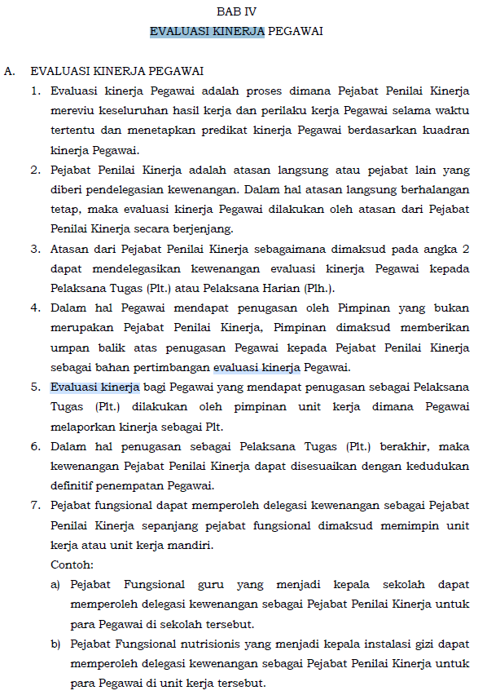
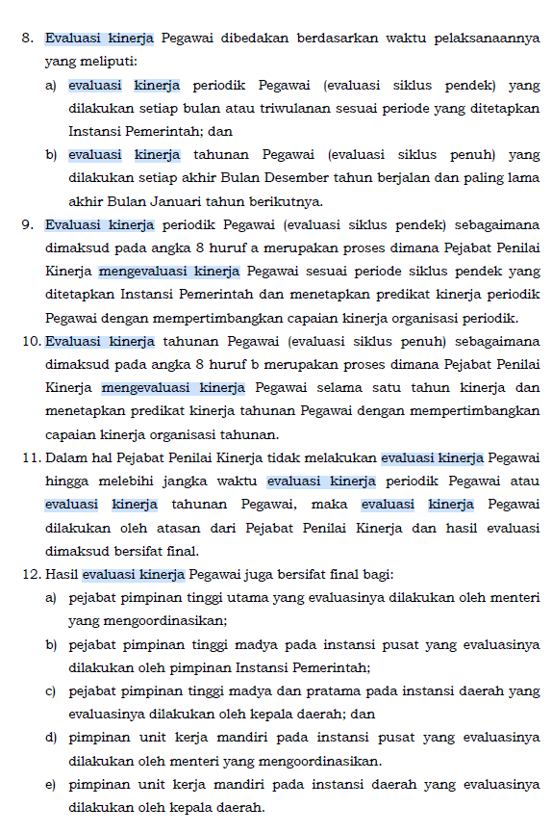
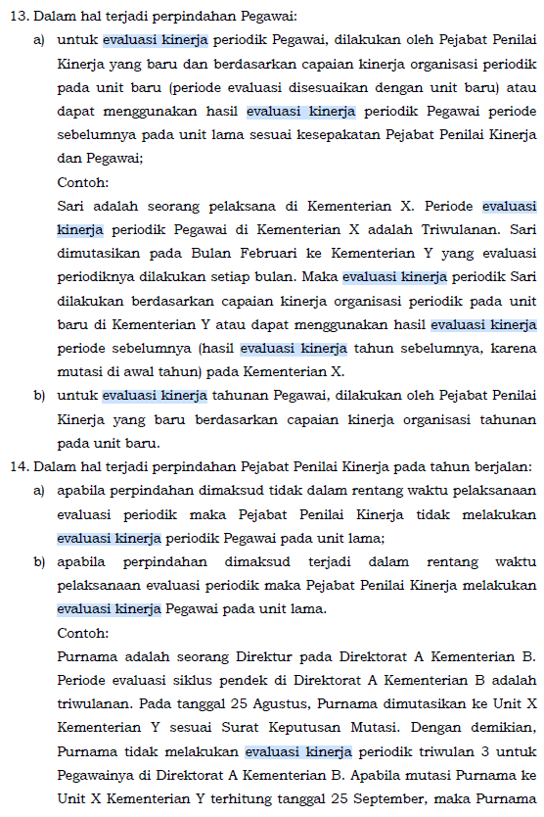
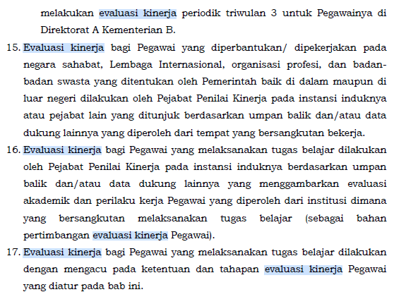
HASIL KERJA
NO. | RENCANA HASIL KERJA PIMPINAN YANG DIINTERVENSI | RENCANA HASIL KERJA |  | ASPEK | INDIKATOR KINERJA INDIVIDU |  | TARGET | REALISASI BERDASARKAN BUKTI DUKUNG |  | UMPAN BALIK BERKELANJUTAN BERDASARKAN BUKTI DUKUNG
(1) |  | (2) |  |  | (3) |  | (4) | (6) |  | (7)
A. UTAMA
1 | Rencana Hasil Kerja Pimpinan yang diintervensi | Rencana Hasil Kerja Utama 1 (Hasil yang diharapkan dengan prioritas tinggi (Perjanjian Kinerja, Rencana Strategis, Rencana Kerja Tahunan, Direktif, dan/atau Rencana Aksi) disertai dengan Jabatan Pimpinan yang memberikan penugasan) |  | Kuantitas/ Kualitas/ Waktu/ Biaya | IKI. 1.1 |  | Target 1.1
 |  |  |  | Kuantitas/ Kualitas/ Waktu/ Biaya | IKI. 1.2 |  | Target 1.2
 |  |  |  | Kuantitas/ Kualitas/ Waktu/ Biaya | IKI. 1.3 |  | Target 1.3
 |  |  |  | Kuantitas/ Kualitas/ Waktu/ Biaya | IKI. 1.4 |  | Target 1.4
2 | Rencana Hasil Kerja Pimpinan yang diintervensi | Rencana Hasil Kerja Utama 2 (Hasil yang diharapkan dengan prioritas tinggi (Perjanjian Kinerja, Rencana Strategis, Rencana Kerja Tahunan, Direktif, dan/atau Rencana Aksi) disertai dengan Jabatan Pimpinan yang memberikan penugasan) |  | Kuantitas/ Kualitas/ Waktu/ Biaya | IKI. 2.1 |  | Target 2.1
 |  |  |  | Kuantitas/ Kualitas/ Waktu/ Biaya | IKI. 2.2 |  | Target 2.2
Hasil Kerja Utama adalah hasil kerja yang mencerminkan tingkat prioritas tinggi.
Pada JPT, Pimpinan Unit Kerja Mandiri memuat :
Sasaran, indikator dan target pada PK;
Rencana strategis;
Rencana kerja tahunan.
Hasil Kerja Tambahan adalah hasil kerja yang mencerminkan tingkat prioritas rendah
Pejabat Penilai Kinerja menetapkan tingkat prioritas untuk rencana hasil kerja dalam kategori tinggi (hasil kerja utama) atau rendah (hasil kerja tambahan).
Contoh direktif sbg Hasil kerja utama: Penugasan sebagai Pelaksana harian (Plh.), Pelaksana Tugas (Plt.), atau pejabat fungsional mendapat penugasan untuk menduduki jabatan struktural
 |  |  |  | Kuantitas/ Kualitas/ Waktu/ Biaya | IKI. 2.3 |  | Target 2.3
 |  |  |  | Kuantitas/ Kualitas/ Waktu/ Biaya | IKI. 2.4 |  | Target 2.4
3 | Rencana Hasil Kerja Pimpinan yang diintervensi | Rencana Hasil Kerja Utama 3 (Hasil yang diharapkan dengan prioritas tinggi (Perjanjian Kinerja, Rencana Strategis, Rencana Kerja Tahunan, Direktif, dan/atau Rencana Aksi) disertai dengan Jabatan Pimpinan yang memberikan penugasan) |  | Kuantitas/ Kualitas/ Waktu/ Biaya | IKI. 3.1 |  | Target 3.1
 |  |  |  | Kuantitas/ Kualitas/ Waktu/ Biaya | IKI. 3.2 |  | Target 3.2
 |  |  |  | Kuantitas/ Kualitas/ Waktu/ Biaya | IKI. 3.3 |  | Target 3.3
 |  |  |  | Kuantitas/ Kualitas/ Waktu/ Biaya | IKI. 3.4 |  | Target 3.4
B. TAMBAHAN
4 | Rencana Hasil Kerja Pimpinan yang diintervensi | Rencana Hasil Kerja Tambahan 4 (Hasil yang diharapkan dengan prioritas tinggi (Perjanjian Kinerja, Rencana Strategis, Rencana Kerja Tahunan, Direktif, dan/atau Rencana Aksi) disertai dengan Jabatan Pimpinan yang memberikan penugasan) |  | Kuantitas/ Kualitas/ Waktu/ Biaya | IKI. 4.1 |  | Target 4.1
 |  |  |  | Kuantitas/ Kualitas/ Waktu/ Biaya | IKI. 4.2 |  | Target 4.2
 |  |  |  | Kuantitas/ Kualitas/ Waktu/ Biaya | IKI. 4.3 |  | Target 4.3
 |  |  |  | Kuantitas/ Kualitas/ Waktu/ Biaya | IKI. 4.4 |  | Target 4.4
5 | Rencana Hasil Kerja Pimpinan yang diintervensi | Rencana Hasil Kerja Tambahan 5 (Hasil yang diharapkan dengan prioritas tinggi (Perjanjian Kinerja, Rencana Strategis, Rencana Kerja Tahunan, Direktif, dan/atau Rencana Aksi) disertai dengan Jabatan Pimpinan yang memberikan penugasan) |  | Kuantitas/ Kualitas/ Waktu/ Biaya | IKI. 5.1 |  | Target 5.1
 |  |  |  | Kuantitas/ Kualitas/ Waktu/ Biaya | IKI. 5.2 |  | Target 5.2
 |  |  |  | Kuantitas/ Kualitas/ Waktu/ Biaya | IKI. 5.3 |  | Target 5.3
 |  |  |  | Kuantitas/ Kualitas/ Waktu/ Biaya | IKI. 5.4 |  | Target 5.4
RATING HASIL KERJA*
SESUAI EKSPEKTASI
PERILAKU KERJA |  |  |  |  |  |  |  |  |  | UMPAN BALIK BERKELANJUTAN BERDASARKAN BUKTI DUKUNG
1 | Berorientasi pelayanan
 | - Memahami dan memenuhi kebutuhan masyarakat |  |  |  |  |  | Ekspektasi Khusus Pimpinan:
 | - Ramah, cekatan, solutif, dan dapat diandalkan
 | - Melakukan perbaikan tiada henti
2 | Akuntabel
 | - Melaksanakan tugas dengan jujur, bertanggungjawab, cermat, disiplin dan berintegritas tinggi |  |  |  |  |  | Ekspektasi Khusus Pimpinan:
 | - Menggunakan kekayaan dan barang milik negara secara bertanggungjawab, efektif, dan efisien
 | - Tidak menyalahgunakan kewenangan jabatan
3 | Kompeten
 | - Meningkatkan kompetensi diri untuk menjawab tantangan yang selalu berubah |  |  |  |  |  | Ekspektasi Khusus Pimpinan:
 | - Membantu orang lain belajar
 | - Melaksanakan tugas dengan kualitas terbaik
4 | Harmonis
 | - Menghargai setiap orang apapun latar belakangnya |  |  |  |  |  | Ekspektasi Khusus Pimpinan:
 | - Suka menolong orang lain
 | - Membangun lingkungan kerja yang kondusif
5 | Loyal
 | - Memegang teguh ideologi Pancasila, Undang-Undang Dasar Negara Republik Indonesia Tahun 1945, setia kepada Negara Kesatuan Republik Indonesia serta pemerintahan yang sah |  |  |  |  |  | Ekspektasi Khusus Pimpinan:
 | - Menjaga nama baik sesama ASN, Pimpinan, Instansi, dan Negara
 | - Menjaga rahasia jabatan dan negara
6 | Adaptif
 | - Cepat menyesuaikan diri menghadapi perubahan |  |  |  |  |  | Ekspektasi Khusus Pimpinan:
 | - Terus berinovasi dan mengembangkan kreativitas
 | - Bertindak proaktif
7 | Kolaboratif
 | - Memberi kesempatan kepada berbagai pihak untuk berkontribusi |  |  |  |  |  | Ekspektasi Khusus Pimpinan:
 | - Terbuka dalam bekerja sama untuk menghasilkan nilai tambah
 | - Menggerakkan pemanfaatan berbagai sumberdaya untuk tujuan bersama
RATING PERILAKU KERJA*
SESUAI EKSPEKTASI
PREDIKAT KINERJA PEGAWAI*
BAIK

 |  |  |  |  |  |  | (tempat, tanggal, bulan, tahun)
 |  |  |  |  |  |  | Pejabat Penilai Kinerja

 |  |  |  |  |  |  | (NAMA PEJABAT PENILAI KINERJA)
 |  |  |  |  |  |  | (NIP. NIP PEJABAT PENILAI KINERJA)

Dok. Evaluasi Kinerja Pegawai
DOKUMEN EVALUASI KINERJA PEGAWAI

PERIODE: TRIWULAN I/II/III/IV-AKHIR*
(NAMA INSTANSI) |  |  | PERIODE PENILAIAN:
 |  |  | …... JANUARI SD ….... DESEMBER TAHUN 20XX
1. | PEGAWAI YANG DINILAI
 | NAMA | : | NAMA PEGAWAI YANG DINILAI
 | NIP | : | NIP PEGAWAI YANG DINILAI
 | PANGKAT/GOL. RUANG | : | PANGKAT/GOL. RUANG PEGAWAI YANG DINILAI
 | JABATAN | : | JABATAN PEGAWAI YANG DINILAI
 | UNIT KERJA | : | UNIT KERJA PEGAWAI YANG DINILAI
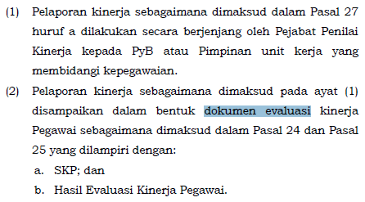
2. | PEJABAT PENILAI KINERJA
 | NAMA | : | NAMA PEJABAT PENILAI KINERJA
 | NIP | : | NIP PEJABAT PENILAI KINERJA
 | PANGKAT/GOL. RUANG | : | PANGKAT/GOL. RUANG PEJABAT PENILAI KINERJA
 | JABATAN | : | JABATAN PEJABAT PENILAI KINERJA
 | UNIT KERJA | : | UNIT KERJA PEJABAT PENILAI KINERJA
3. | ATASAN PEJABAT PENILAI KINERJA
 | NAMA | : | NAMA ATASAN PEJABAT PENILAI KINERJA
 | NIP | : | NIP ATASAN PEJABAT PENILAI KINERJA
 | PANGKAT/GOL. RUANG | : | PANGKAT/GOL. RUANG ATASAN PEJABAT PENILAI KINERJA
 | JABATAN | : | JABATAN ATASAN PEJABAT PENILAI KINERJA
 | UNIT KERJA | : | UNIT KERJA ATASAN PEJABAT PENILAI KINERJA
4. | EVALUASI KINERJA
 | CAPAIAN KINERJA ORGANISASI | : | ISTIMEWA
 | PREDIKAT KINERJA PEGAWAI | : | BAIK
5. | CATATAN/REKOMENDASI

 | (Tempat, Tanggal, Bulan, Tahun) |  | (Tempat, Tanggal, Bulan, Tahun)
 | 7. Pegawai yang Dinilai |  | 6. Pejabat Penilai Kinerja

(NAMA PEGAWAI YANG DINILAI) |  |  | (NAMA PEJABAT PENILAI KINERJA)
(NIP. NIP PEGAWAI YANG DINILAI) |  |  | (NIP. NIP PEJABAT PENILAI KINERJA)

Pola Distribusi (Contoh)
Istimewa |  | Baik |  |  | Butuh Perbaikan |  | Kurang/Misconduct |  | Sangat Kurang
Kategori | Pola Distribusi | Kategori | Distribusi Pegawai | Pola Distribusi | Kategori | Pola Distribusi | Kategori | Pola Distribusi | Kategori | Pola Distribusi
Sangat Kurang | 0 | Sangat Kurang | 1 | 2 | Sangat Kurang | 3 | Sangat Kurang | 2 | Sangat Kurang | 13
Kurang/Misconduct | 1 | Kurang/ Misconduct | 4 | 3 | Kurang/ Misconduct | 4 | Kurang/ Misconduct | 11 | Kurang/ Misconduct | 7
Butuh Perbaikan | 3 | Butuh Perbaikan | 7 | 6 | Butuh Perbaikan | 10 | Butuh Perbaikan | 6 | Butuh Perbaikan | 3
Baik | 7 | Baik | 10 | 11 | Baik | 4 | Baik | 3 | Baik | 1
Sangat Baik | 13 | Sangat Baik | 2 | 2 | Sangat Baik | 3 | Sangat Baik | 2 | Sangat Baik | 0
Jumlah | 24 | Jumlah | 24 | 24 | Jumlah | 24 | Jumlah | 24 | Jumlah | 24

Kurva Capaian Organisasi berbading Capaian Pegawai

